Накладная-№3
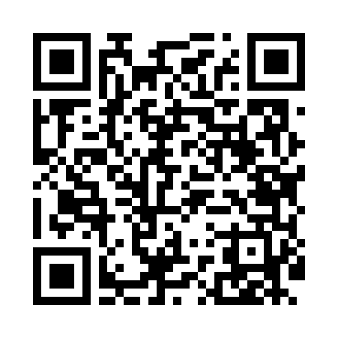
Номер товарно-транспортной накладной: |  |  | Торговый представитель: Amriyev Muhammad
Поставщик: Toshkent falcon fly 2 |  |  | Телефон торгового представителя: +998972880505
Дата отгрузки: 02.11.2025 |  |  | Контрагент: """" Klient
Дата консигнации: |  |  | Адрес:
Доставщик: |  |  | Телефон:
Телефон доставщика:
Время заказа: 02.11.2025 16:29:50
№ | Штрих-код | Название товаров (работ,услуг) | Количество | Количество в кейсе | Цена | Сумма
 |  |  | 282 |  |  | 582
1 | 6920240023260 | Коврики напольные для комнаты марокканский ст иль 50*80CM XP-23-26 | 60 | 1 коробка | 1.40 | 84
2 | 6920240023833 | Коврики напольные для ванной комнаты 50*80CM XP-23-83 | 100 | 1 коробка | 1.20 | 120
3 | 6805019698781 | Милый коврик с изображением кошки для спальни и детской комнаты, 50×80 см, DB-98-78 | 50 | 1 коробка | 2 | 100
4 | 6920240023475 | Коврики напольные для ванной комнаты В большо й каропке 60 шт50*80CM XP-23-47 | 20 | 20 шт. | 3.70 | 74
5 | 6920240023420 | Коврики напольные для ванной комнаты 50*80CM XP-23-42 | 20 | 20 шт. | 4.40 | 88
6 | 6805019698682 | Коврики напольные для ванной комнаты 45*75 DB -98-68 | 10 | 10 шт. | 3.50 | 35
7 | 6805019698712 | Коврики напольные для ванной комнаты 45*75 DB -98-71 | 10 | 10 шт. | 4.50 | 45
8 | 6920240023857 | Коврики напольные для ванной комнаты 58*88 XP -23-85 | 12 | 12 шт. | 3 | 36
Итого: 582$|->UZS: 7,275,000.00

